Solicitud de cotización
RUBSM — Regeneración Urbana Blvd. San Marcos
Solicitud de cotización — Mobiliario, juegos, mobiliario deportivo, lúdico y pet park
Favor de cotizar por partida. Las imágenes son de referencia del tipo de elemento; la descripción define el alcance. Cantidades del proyecto.

CLAVE | DESCRIPCIÓN DEL CONCEPTO | UNIDAD | CANTIDAD | IMAGEN DE REFERENCIA
B-1 · MOBILIARIO URBANO
MOB-1 | Banca rectangular de concreto 1.80 x 0.40 X0.40m | pza | 22 | 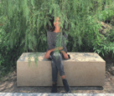
MOB-2 | Banca rectangular de concreto 4.00 x 0.40 X0.40m | pza | 42 | 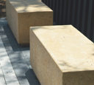
MOB-3 | Banca cubo de concreto 0.40 x 0.40 X0.40m | pza | 21 | 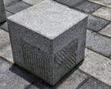
MOB-4 | Mesa PRAT 0.80X0.80X0.80m marca escofet de concreto | pza | 14
MOB-5 | Taburete PRAT 0.45x0.45x0.45m marca escofet de concreto | pza | 52
MOB-6 | Bolardo tubular de 17x17x70 cms. Marca BKT o similar | pza | 104 | 
MOB-7 | Basurero de concreto de 39x43x83 cms. Marca BKT o similar | pza | 16
MOB-8 | Ciclopuerto taqueteable. Marca BKT o similar | pza | 27 | 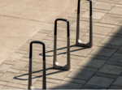
MOB-9 | Maceta cuadrada dimensiones*. Marca EN CONCRETO o similar | pza | 67 | 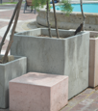
MOB-10 | Tótem informativo señalética de acero. Marca BKT o similar | pza | 15
B-2 · MOBILIARIO DEPORTIVO
MOB-11 | Conjunto de calistenia básico, modelo cir-00-02-00, color gris, a base de estructura de redondo ngr ced.30 y tubo redondo ngr cal.16, con: aros, barras de dominadas, pasamanos, barras de estiramiento, abdomen, etc. medidas de 9.85*5.80*2.85 mts, marca jumbo o similar | pza | 2
MOB-12 | Abdomen doble marca maxi laser o similar, dimensiones:150x120x80m. tubos de acero carbonatado de alta frecuencia. | pza | 2 | 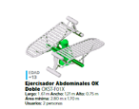
MOB-13 | Cintura doble marca maxi laser o similar, dimensiones: 110x30x130. tubos de acero carbonatado de alta frecuencia. | pza | 2 | 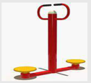
MOB-14 | Pecho doble marca maxi laser o similar, dimensiones: 220x80x200m. tubos de acero carbonatado de alta frecuencia. | pza | 2
MOB-15 | Potro doble marca maxi laser o similar, dimensiones: 200x100x120m. tubos de acero carbonatado de alta frecuencia. | pza | 2
MOB-16 | Tablero de básquetbol, modelo cba-112, color gris, a base estructura de redondo ngr ced.30 y tablero de basquetbol fabricado a base de marco metálico, con acrílico de alta calidad, y aro de redondo macizo de 5/8"y red, medidas de 4.00*2.75*1.80 mts, marca jumbo o similar. | pza | 4
MOB-17 | Postes y red de voleibol, modelo dep-00-11-00, color gris, a base estructura de redondo ngr cal.16 y red de nylon, medidas de 11.00*2.50 mts, marca jumbo o similar. | pza | 1 | (sin imagen de referencia)
B-3 · MOBILIARIO LÚDICO / JUEGOS
MOB-18 | Módulo Nave Titán marca jumbo o similar TEM-PL-01-00 Largo: 7.85 m Ancho: 2.95 m Alto: 8.00 m Área segura: 10.85 m x 5.95 m Capacidad: 25 niños Componentes: Escalador cuerda, tobogán acero inoxidable alt. 3.10 m, trepadero circulos, 2 paneles interactivos. | pza | 1
MOB-19 | Juegos de gran escala de línea ( catálogo extendido de Jumbo) Para zona de juegos | pza | 2
MOB-20 | Juegos de línea de Jumbo exagonales ( Catalogo extendido) | pza | 3
MOB-21 | Integración de resbaladillas en área de berma para juego. Suministro de resbaladilla por proveedor | pza | 3
MOB-22 | Desarrollo de multijuego con columpios, áras de trepar y obstaculos. Zona de Pabellón Posada | pza | 1 | 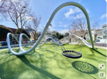
MOB-23 | Desarrollo de cubierta para área de juegos con estructura tubular | m2 | 224 | 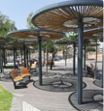
MOB-24 | Mesas de pigpong, desarrollo de mesa según conceptualización de proyecto | pza | 6
B-4 · MOBILIARIO PET PARK
MOB-25 | Pasarela DOG walkway (DOG-006) BKT Acero al carbón y madera | pza | 1
MOB-26 | Aro de brinco Jumring (DOG-005) Acero al carbón y madera de Pino | pza | 3 | 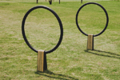
MOB-27 | Grua Crane DOG-004 Acero al carbon y madera de pino | pza | 1 | 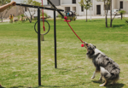
MOB-28 | Fuente bebedero Drinkin Fountain DOG-001 | pza | 1
MOB-29 | Escalinata de perros a diferente altura compuesta de 5 niveles para subir y bajar | pza | 1

